상품제안서
(제작) 아크릴 열쇠고리/키링 | 상품코드: F27751

 |  |  |  |  |  |  | 02-412-0044 | www.easy1.co.kr
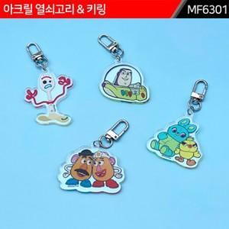

【상세/제작정보】 | 기본수량 미만 인쇄불가 주문제작 관련해서는 별도 문의. 몰딩비 별도. 고리는 기본으로 제공. 양면/단면과 시안에 따라서 단가는 변동.

【인쇄/포장옵션】 | 실크 / 포장불가능

【공급단가】 | 수량 | 1,000~ | 2,000~ | 3,000~ | 5,000~ | 10,000~
*VAT별도 | 양면인쇄 | 1,920원 | 1,880원 | 1,840원 | 1,800원 | 1,760원

【상품 URL】 | https://dev.easy1.co.kr:443/src/goods_detail.php?gdno=27751

